Estadísticas
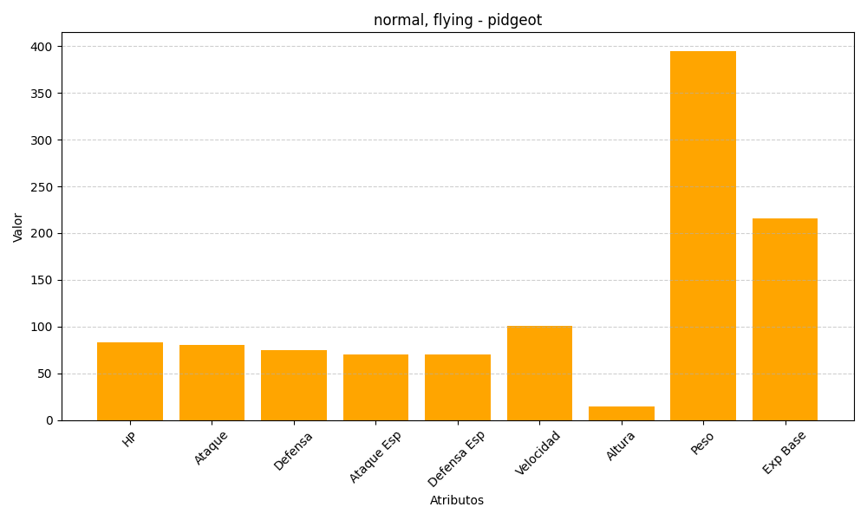
ID | Nombre | Tipo | HP | Ataque | Defensa | Ataque Especial | Defensa Especial | Velocidad | Altura | Peso | Experiencia Base
18 | pidgeot | normal, flying | 83 | 80 | 75 | 70 | 70 | 101 | 15 | 395 | 216

